Seninha 54 P 40(5)
(32)984089645
1 | 2 | 3 | 4 | 5 | 6 | 7 | 8
SENINHA 54 DEZENAS EM LINHAS DE 40 |  |  |  |  |  |  |  |  |  |  |  |  |  |  |  |  |  |  |  |  | 1 | 2
 |  |  |  |  |  |  |  |  |  |  |  |  |  |  |  |  |  |  |  |  | 1 | 2
 |  |  |  |  |  |  |  |  |  |  |  |  |  |  |  |  |  |  |  |  | 1 | 2

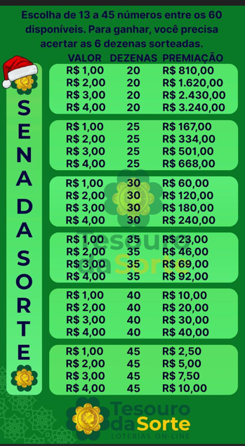
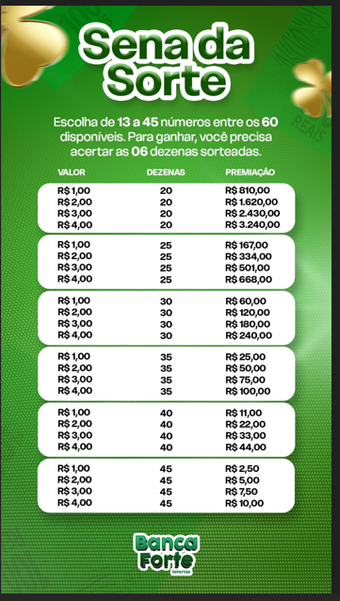
 |  |  |  |  |  |  |  |  |  |  |  |  | TOTAL
 |  |  |  |  |  |  |  |  |  | Tabela de premiações |  |  | 159 |  |  |  |  |  |  |  |  | primo
 |  |  |  |  |  |  |  | 6 | 25 | 20.00 |  | 500.00 |  |  |  |  |  |  | 49
 |  |  |  |  |  |  |  | QTD JOGOS |  |  | 159 | 318.00 | 1 | 3 | 5 | 23 | 24 | 51 |  |  | FIBONACCI
 |  |  |  |  |  |  |  | Valor aposta |  |  | 2.00
 |  |  |  |  |  |  |  | Retorno do investimento |  |  |  | 182.00
...
 |  |  |  |  |  |  |  |  |  |  |  |  |  |  |  |  |  |  |  | Multiplos 3
...
 |  |  |  |  |  |  |  |  |  |  |  |  |  |  |  |  |  |  |  | 12
 |  |  |  |  |  |  |  |  |  |  |  |  |  |  |  |  |  |  |  | 15
 |  |  |  |  |  |  |  |  |  |  |  |  |  |  |  |  |  |  |  | 9
 |  |  |  |  |  |  |  |  |  |  |  |  |  |  |  |  |  |  |  | 13
 |  |  |  |  |  |  |  |  |  |  |  |  |  |  |  |  |  |  |  | 14
 |  |  |  |  |  |  |  |  |  |  |  |  |  |  |  |  |  |  |  | 12
 |  |  |  |  |  |  |  |  |  |  |  |  |  |  |  |  |  |  |  | 15
 |  |  |  |  |  |  |  |  |  |  |  |  |  |  |  |  |  |  |  | 12
 |  |  |  |  |  |  |  |  |  |  |  |  |  |  |  |  |  |  |  | 14
 |  |  |  |  |  |  |  |  |  |  |  |  |  |  |  |  |  |  |  | 16
 |  |  |  |  |  |  |  |  |  |  |  |  |  |  |  |  |  |  |  | 14
 |  |  |  |  |  |  |  |  |  |  |  |  |  |  |  |  |  |  |  | 12
 |  |  |  |  |  |  |  |  |  |  |  |  |  |  |  |  |  |  |  | 14
 |  |  |  |  |  |  |  |  |  |  |  |  |  |  |  |  |  |  |  | 12
 |  |  |  |  |  |  |  |  |  |  |  |  |  |  |  |  |  |  |  | 14
 |  |  |  |  |  |  |  |  |  |  |  |  |  |  |  |  |  |  |  | 13
 |  |  |  |  |  |  |  |  |  |  |  |  |  |  |  |  |  |  |  | 12
 |  |  |  |  |  |  |  |  |  |  |  |  |  |  |  |  |  |  |  | 14
 |  |  |  |  |  |  |  |  |  |  |  |  |  |  |  |  |  |  |  | 14
 |  |  |  |  |  |  |  |  |  |  |  |  |  |  |  |  |  |  |  | 15
 |  |  |  |  |  |  |  |  |  |  |  |  |  |  |  |  |  |  |  | 13
 |  |  |  |  |  |  |  |  |  |  |  |  |  |  |  |  |  |  |  | 14
 |  |  |  |  |  |  |  |  |  |  |  |  |  |  |  |  |  |  |  | 10
 |  |  |  |  |  |  |  |  |  |  |  |  |  |  |  |  |  |  |  | 11
 |  |  |  |  |  |  |  |  |  |  |  |  |  |  |  |  |  |  |  | 9
 |  |  |  |  |  |  |  |  |  |  |  |  |  |  |  |  |  |  |  | 15
 |  |  |  |  |  |  |  |  |  |  |  |  |  |  |  |  |  |  |  | 13
 |  |  |  |  |  |  |  |  |  |  |  |  |  |  |  |  |  |  |  | 13
 |  |  |  |  |  |  |  |  |  |  |  |  |  |  |  |  |  |  |  | 10
 |  |  |  |  |  |  |  |  |  |  |  |  |  |  |  |  |  |  |  | 12
...

